Max
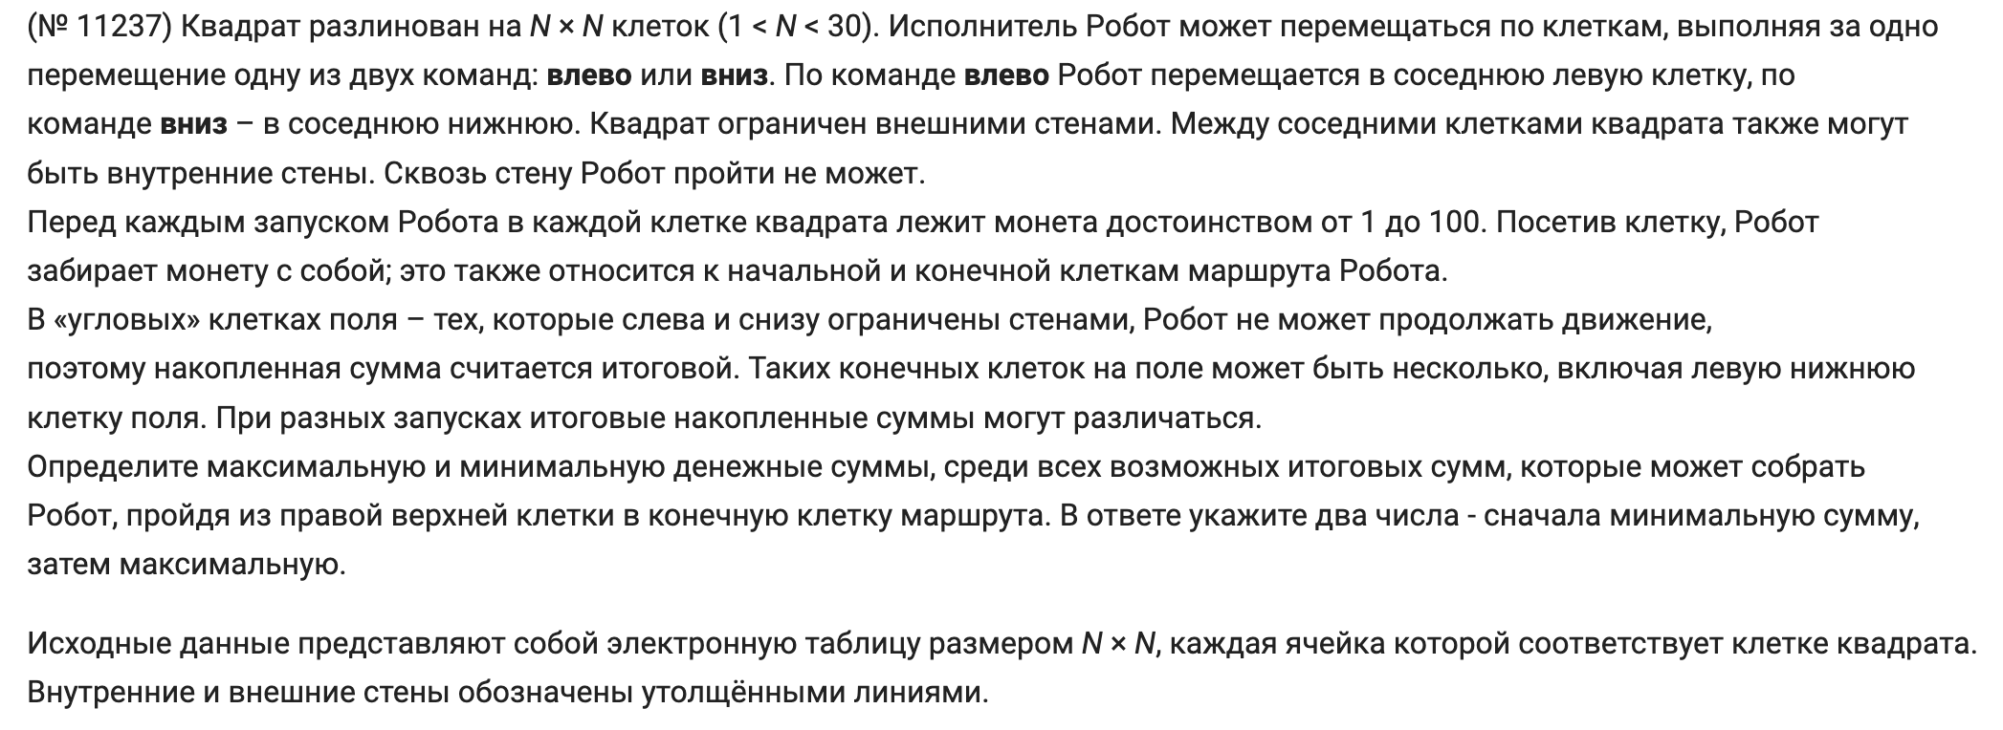
92 | 91 | 46 | 72 | 49 | 53 | 51 | 60 | 84 | 58 | 89 | 46 | 46 | 80 | 60 | 61 | 79 | 64 | 81 | 58
54 | 87 | 58 | 60 | 69 | 56 | 45 | 43 | 51 | 47 | 98 | 86 | 45 | 93 | 52 | 41 | 66 | 90 | 55 | 94
67 | 40 | 60 | 90 | 52 | 86 | 86 | 66 | 53 | 71 | 77 | 43 | 73 | 89 | 97 | 58 | 52 | 93 | 94 | 97
50 | 63 | 66 | 50 | 92 | 73 | 56 | 73 | 93 | 75 | 85 | 86 | 64 | 63 | 74 | 94 | 69 | 41 | 53 | 67
49 | 58 | 53 | 40 | 83 | 90 | 80 | 94 | 47 | 94 | 82 | 70 | 95 | 68 | 55 | 54 | 88 | 66 | 53 | 61
85 | 90 | 41 | 49 | 56 | 65 | 51 | 60 | 80 | 86 | 48 | 84 | 61 | 91 | 46 | 81 | 99 | 73 | 71 | 70
55 | 99 | 81 | 50 | 55 | 50 | 96 | 80 | 60 | 89 | 80 | 50 | 54 | 61 | 78 | 93 | 67 | 52 | 53 | 74
71 | 82 | 53 | 67 | 76 | 89 | 52 | 77 | 73 | 84 | 75 | 40 | 71 | 79 | 81 | 48 | 55 | 54 | 60 | 80
44 | 50 | 56 | 66 | 74 | 95 | 87 | 69 | 91 | 85 | 59 | 79 | 54 | 40 | 42 | 68 | 61 | 77 | 96 | 52
73 | 81 | 65 | 54 | 52 | 56 | 71 | 77 | 48 | 53 | 61 | 62 | 82 | 45 | 99 | 79 | 86 | 51 | 63 | 87
57 | 65 | 91 | 71 | 56 | 89 | 44 | 60 | 97 | 71 | 40 | 69 | 79 | 85 | 44 | 45 | 49 | 94 | 51 | 78
62 | 45 | 95 | 42 | 52 | 97 | 73 | 84 | 85 | 84 | 94 | 59 | 80 | 96 | 66 | 63 | 81 | 54 | 95 | 55
91 | 53 | 62 | 45 | 61 | 61 | 82 | 78 | 41 | 87 | 55 | 67 | 56 | 85 | 78 | 44 | 76 | 90 | 42 | 69
63 | 89 | 77 | 50 | 97 | 90 | 53 | 40 | 93 | 92 | 86 | 50 | 64 | 83 | 48 | 55 | 76 | 78 | 82 | 40
58 | 45 | 61 | 52 | 45 | 65 | 74 | 86 | 65 | 89 | 93 | 56 | 58 | 98 | 63 | 45 | 42 | 88 | 74 | 93
74 | 76 | 97 | 59 | 63 | 75 | 61 | 48 | 48 | 43 | 43 | 67 | 76 | 78 | 90 | 96 | 78 | 91 | 70 | 91
72 | 83 | 40 | 82 | 68 | 66 | 52 | 53 | 73 | 57 | 78 | 41 | 82 | 52 | 79 | 92 | 85 | 98 | 56 | 63
70 | 81 | 59 | 82 | 91 | 70 | 55 | 84 | 43 | 98 | 80 | 50 | 65 | 69 | 61 | 90 | 43 | 41 | 79 | 86
56 | 74 | 95 | 83 | 78 | 40 | 85 | 78 | 48 | 53 | 78 | 59 | 79 | 48 | 61 | 66 | 42 | 66 | 85 | 78
69 | 96 | 42 | 79 | 58 | 90 | 52 | 94 | 89 | 87 | 73 | 96 | 71 | 42 | 82 | 59 | 76 | 79 | 94 | 43

1320 | 1228 | 1137 | 1091 | 1019 | 970 | 917 | 866 | 806 | 722 | 664 | 575 | 529 | 483 | 403 | 343 | 282 | 203 | 139 | 58
1374 | 1315 | 1234 | 1176 | 1116 | 1047 | 991 | 946 | 903 | 852 | 805 | 707 | 621 | 576 | 456 | 404 | 363 | 297 | 207 | 152
1441 | 1355 | 1386 | 1326 | 1236 | 1184 | 1098 | 1012 | 1006 | 953 | 882 | 781 | 738 | 665 | 559 | 462 | 488 | 436 | 343 | 249
1491 | 1418 | 1465 | 1399 | 1349 | 1257 | 1154 | 1085 | 1141 | 1048 | 973 | 888 | 802 | 728 | 633 | 556 | 557 | 477 | 396 | 316
1540 | 1476 | 1525 | 1472 | 1432 | 1347 | 1259 | 1179 | 1196 | 1149 | 1055 | 967 | 897 | 796 | 688 | 610 | 645 | 543 | 449 | 377
1737 | 1652 | 1562 | 1521 | 1488 | 1412 | 1310 | 1239 | 1315 | 1235 | 1103 | 1051 | 958 | 887 | 737 | 691 | 744 | 616 | 520 | 447
1806 | 1751 | 1652 | 1571 | 1543 | 1462 | 1432 | 1336 | 1256 | 1196 | 1107 | 1027 | 977 | 923 | 862 | 784 | 811 | 668 | 574 | 521
1904 | 1833 | 1705 | 1638 | 1627 | 1551 | 1546 | 1494 | 1417 | 1344 | 1260 | 1185 | 1145 | 1074 | 995 | 914 | 866 | 722 | 661 | 601
1948 | 1883 | 1761 | 1704 | 1845 | 1771 | 1676 | 1589 | 1520 | 1429 | 1337 | 1278 | 1199 | 1114 | 1037 | 995 | 927 | 799 | 757 | 653
2037 | 1964 | 1826 | 1758 | 1897 | 1827 | 1747 | 1666 | 1568 | 1482 | 1404 | 1343 | 1281 | 1236 | 1191 | 1092 | 1013 | 850 | 820 | 740
2094 | 2029 | 1920 | 1829 | 1972 | 1916 | 1791 | 1726 | 1665 | 1553 | 1469 | 1429 | 1360 | 1321 | 1235 | 1137 | 1062 | 944 | 871 | 818
2156 | 2074 | 2015 | 1871 | 2068 | 2016 | 1919 | 1846 | 1762 | 1677 | 1593 | 1499 | 1440 | 1417 | 1301 | 1206 | 1143 | 998 | 968 | 873
2247 | 2130 | 2077 | 1916 | 2138 | 2077 | 2006 | 1924 | 1805 | 1764 | 1648 | 1566 | 1496 | 1502 | 1379 | 1263 | 1219 | 1088 | 1010 | 942
2310 | 2243 | 2154 | 1966 | 2264 | 2167 | 2059 | 1989 | 1949 | 1856 | 1734 | 1616 | 1560 | 1585 | 1427 | 1350 | 1295 | 1166 | 1092 | 982
2500 | 2442 | 2397 | 2336 | 2284 | 2239 | 2174 | 2100 | 2014 | 1945 | 1827 | 1672 | 1618 | 1683 | 1490 | 1395 | 1337 | 1254 | 1166 | 1075
2592 | 2518 | 2533 | 2436 | 2377 | 2314 | 2235 | 2148 | 2062 | 1988 | 1870 | 1739 | 1837 | 1761 | 1591 | 1501 | 1405 | 1327 | 1236 | 1166
2673 | 2601 | 2573 | 2530 | 2448 | 2380 | 2287 | 2201 | 2135 | 2045 | 1948 | 1780 | 1919 | 1813 | 1681 | 1602 | 1510 | 1425 | 1292 | 1229
2752 | 2682 | 2682 | 2623 | 2541 | 2450 | 2342 | 2285 | 2186 | 2143 | 2028 | 1830 | 1984 | 1882 | 1753 | 1692 | 1553 | 1466 | 1394 | 1315
2812 | 2756 | 2801 | 2706 | 2619 | 2490 | 2407 | 2322 | 2244 | 2196 | 2106 | 1889 | 2063 | 1930 | 1714 | 1653 | 1587 | 1545 | 1479 | 1393
2921 | 2852 | 2843 | 2785 | 2677 | 2608 | 2518 | 2466 | 2372 | 2283 | 2179 | 1985 | 2134 | 1972 | 1869 | 1787 | 1728 | 1652 | 1573 | 1436

